出力シート
洪水時の避難確保計画

特別養護老人ホーム野々市苑

2021年 6月 作成

1．計画の目的
この計画は、水防法第15条の3第1項に基づくものであり、本施設の利用者の洪水時の円滑かつ迅速な避難の確保を図ることを目的とする。 |  |  |  |  |  |  |  |  |  | .

2．計画の報告
計画を作成及び必要に応じて見直し・修正をしたときは、水防法第15条の3第2項に基づき、遅滞なく、当該計画を野々市市長へ報告する。

3．計画の適用範囲
この計画は、本施設に勤務又は利用する全ての者に適用するものとする。

【施設の状況】

 | 人 数
 | 昼間・夜間 |  |  | 休日
 | 利用者 |  | 施設職員 | 利用者 |  | 施設職員
 | 昼間 |  | 昼間
 | 10名 |  | 5名 | 休日 |  | 休日
 | 夜間 |  | 夜間 | 8名 |  | 4名
 | 10名 |  | 2名

【施設の想定浸水深】

 | 0.0～0.5m

 |  |  |  |  |  |  |  | 別紙１
【施設周辺の避難経路図】
洪水時の避難先は、洪水ハザードマップの想定浸水域および浸水深から、以下の場所とする。

避難経路図

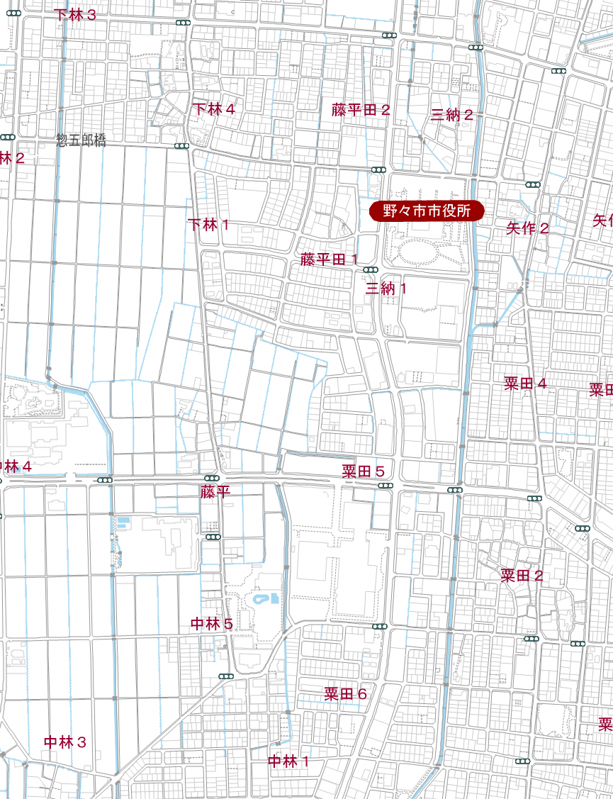
避難経路図作成例

 | 施設及び避難先の位置と、施設から避難先までの避難ルートを貼り付けて下さい。

 | 施設所在地 |  | 野々市市三納１丁目１番
 | 避難場所 |  | 野々市市中林５丁目３－２２

4．防災体制
連絡体制及び防災体制は、以下の通りとする。

注意体制確立
【防災体制確立の判断時期及び役割分担】
体制確立の判断時期 |  |  |  |  | 活動内容 |  | 対応要員
以下のいずれかに該当する場合 |  |  |  |  | 洪水予報等の情報収集 |  | 情報収集伝達要員
Ø | 野々市市に大雨・洪水注意報発表

Ø | 高橋川（四十万田橋地点）氾濫注意水位到達

Ø | 手取川（鶴来地点）氾濫注意水位到達

警戒体制確立
以下のいずれかに該当する場合 |  |  |  |  | 洪水予報等の情報収集 |  | 情報収集伝達要員
Ø | 三納１丁目に高齢者等避難開始の発令
 |  |  |  |  | 使用する資器材の準備 |  | 避難誘導要員
Ø | 野々市市に大雨・洪水警報発表
Ø | 高橋川（四十万田橋地点）避難判断水位到達 |  |  |  | 保護者への事前連絡 |  | 情報収集伝達要員

Ø | 手取川（鶴来地点）避難判断水位到達 |  |  |  | 周辺住民への事前協力依頼 |  | 情報収集伝達要員

 |  |  |  |  | 要配慮者の避難誘導 |  | 避難誘導要員

非常体制確立
以下のいずれかに該当する場合 |  |  |  |  | 施設内全体の避難誘導 |  | 避難誘導要員
Ø | 三納１丁目に避難指示の発令

Ø | 高橋川（四十万田橋地点）氾濫危険水位到達

Ø | 手取川（鶴来地点）氾濫危険水位到達

表内の事項のほか、統括管理者の指揮命令に従うものとする。

5．情報収集及び伝達
(1) 情報収集
n 収集する主な情報及び収集方法は、以下のとおりとする。

収集する情報 |  |  | 収集方法
気象情報 |  | テレビ
 |  | ラジオ
 |  | インターネット
 |  | Ø | 気象庁HP（http://www.jma.go.jp/）
洪水予報 |  | 野々市市からのファックス、メール（ほっとHOTメール）
水位到達情報 |  | インターネット
水位情報 |  | Ø | 雨量・水位等を調べる 石川県河川総合情報システム (http://kasen.pref.ishikawa.jp/)

 |  | Ø | 河川の防災情報を調べる 国土交通省 川の防災情報 (http://www.river.go.jp/)

 |  | Ø | 気象庁HPの洪水予報のサイト（http://www.jma.go.jp/jp/flood/）

高齢者等避難開始、避難指示 |  | ほっとHOTメール、エリア・緊急速報メール
 |  | Yahoo!防災速報アプリ、テレビ、ラジオ
 |  | 広報車、防災行政無線
 |  | インターネット
 |  | Ø | 野々市市のホームページ（http://www.city.nonoichi.lg.jp/）

※ | 停電時は、ラジオ、タブレット、携帯電話を活用して情報を収集するものとし、これに備えて、乾電池、バッテリー等を備蓄する。

※ | 提供される情報に加えて、雨の降り方、施設周辺の水路や道路の状況等、施設内から確認を行う。

(2) 情報伝達
①「施設内緊急連絡網」に基づき、また館内放送や掲示板を用いて、体制の確立状況、気象情報、洪水予報等の情報を施設内関係者間で共有する。

②体制確立時、あらかじめ野々市市と調整した事項について、野々市市に報告する。

③野々市市への連絡先は以下とする。
 | 野々市市介護長寿課 076-227-6062

6．避難誘導
(1)避難先
避難場所及び屋内安全確保を図る場所は下表のとおりとする。また、悪天候の中の避難や、夜間の避難は危険を伴うことから、施設における想定浸水深が浅く、建物が堅牢で家屋倒壊のおそれがない場合、屋内安全確保を図るものとする。その場合は、備蓄物資を用意する。

(2)避難経路
避難先までの避難経路については、「別紙１ 避難経路図」のとおりとする。

(3)避難誘導
避難先までの移動手段は、以下の通りとする。

 |  |  | 名 称 | 移動距離 |  | 移動手段
 | 避難場所 |  | 富奥防災コミュニティセンター | 1400m |  | 車両 4台

 | 屋内安全確保 |  | 施設の２階

7．避難の確保を図るための施設の整備
情報収集・伝達及び避難誘導の際に使用する施設及び資器材については、下表「避難確保資器材等一覧」に示すとおりである。

これらの資器材等については、日頃からその維持管理に努めるものとする。

避難確保資器材等一覧
 | 備 蓄 品
 | 情報収集・伝達 |  | テレビ3台、ラジオ5器、タブレット端末2台、ファックス2台、携帯電話5台、携帯電話用バッテリー3個、乾電池20個 |  |  |  |  |  | 、テレビ3台、ラジオ5器、タブレット端末2台、ファックス2台、携帯電話5台、携帯電話用バッテリー3個、乾電池20個

 | 避難誘導 |  | 従業員名簿、利用者名簿、案内旗1枚、携帯電話5台、携帯電話用バッテリー3個、拡声器1台、懐中電灯5台、乾電池20個、ライフジャケット10着、蛍光塗料1個 |  |  |  |  |  | 、従業員名簿、利用者名簿、案内旗1枚、携帯電話5台、携帯電話用バッテリー3個、拡声器1台、懐中電灯5台、乾電池20個、ライフジャケット10着、蛍光塗料1個

 | 屋内安全確保 |  | 水3日分、食料3日分、寝具10人分、防寒具10人分 |  |  |  |  |  | 、水3日分、食料3日分、寝具10人分、防寒具10人分

 | 利用者 |  | おむつ100枚、おしりふき100枚、おやつ30個、おんぶひも3個 |  |  |  |  |  | 、おむつ100枚、おしりふき100枚、おやつ30個、おんぶひも3個

 | そのほか |  | ウエットティッシュ100枚、ゴミ袋10枚、タオル10枚 |  |  |  |  |  | 、ウエットティッシュ100枚、ゴミ袋10枚、タオル10枚

 | 浸水を防ぐための対策
 | 土のう20個、止水板2台 |  |  |  |  |  |  |  | 、土のう20個、止水板2台

8．防災教育及び訓練の実施
従業員、施設利用者等への防災教育及び訓練は、以下の通り実施する。

■防災に係る研修
毎年4月に新規採用の従業員を対象に防災情報及び避難誘導に関する研修を実施する。毎年5月に全従業員を対象に避難誘導に関する研修を実施する。

■防災訓練
毎年4月に新規採用の従業員を対象として避難誘導に関する訓練を実施する。毎年5月に全従業員を対象として情報収集・伝達及び避難誘導に関する訓練を実施する。

